关系图
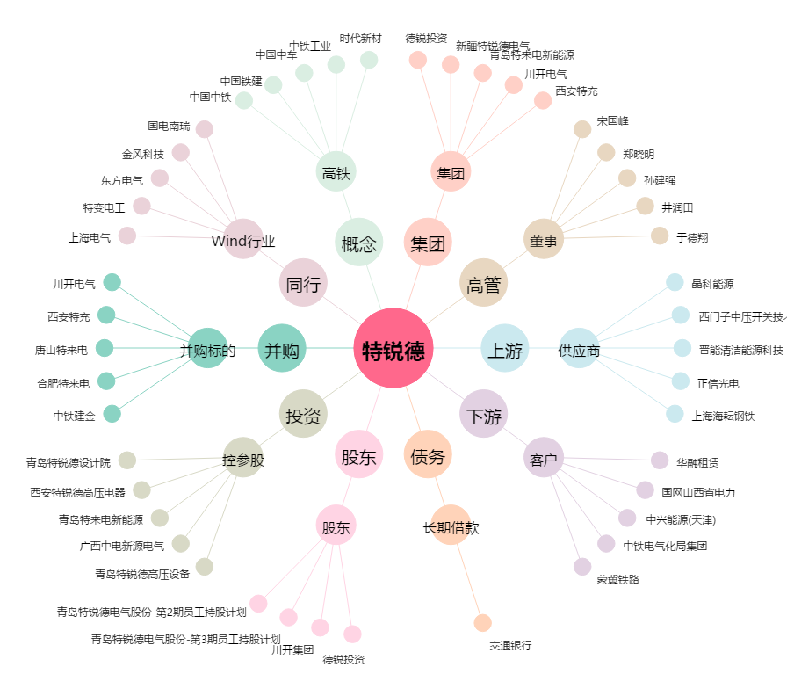
特锐德[300001.SZ] - 关系概览图

